carte régionale

 | Direction Régionale de l'Alimentation, de l'Agriculture et de la Forêt Nouvelle-Aquitaine
 | Service régional de l'information statistique, économique et territoriale (SRISET)
 | 22 rue des Pénitents Blancs CS 13916 87039 LIMOGES cedex 1
 | Contact : 05 87 79 84 59 - Courriel : sriset.draaf-nouvelle-aquitaine@agriculture.gouv.fr

Par des exploitants de 55 ans ou plus sur le territoire de Nouvelle-Aquitaine

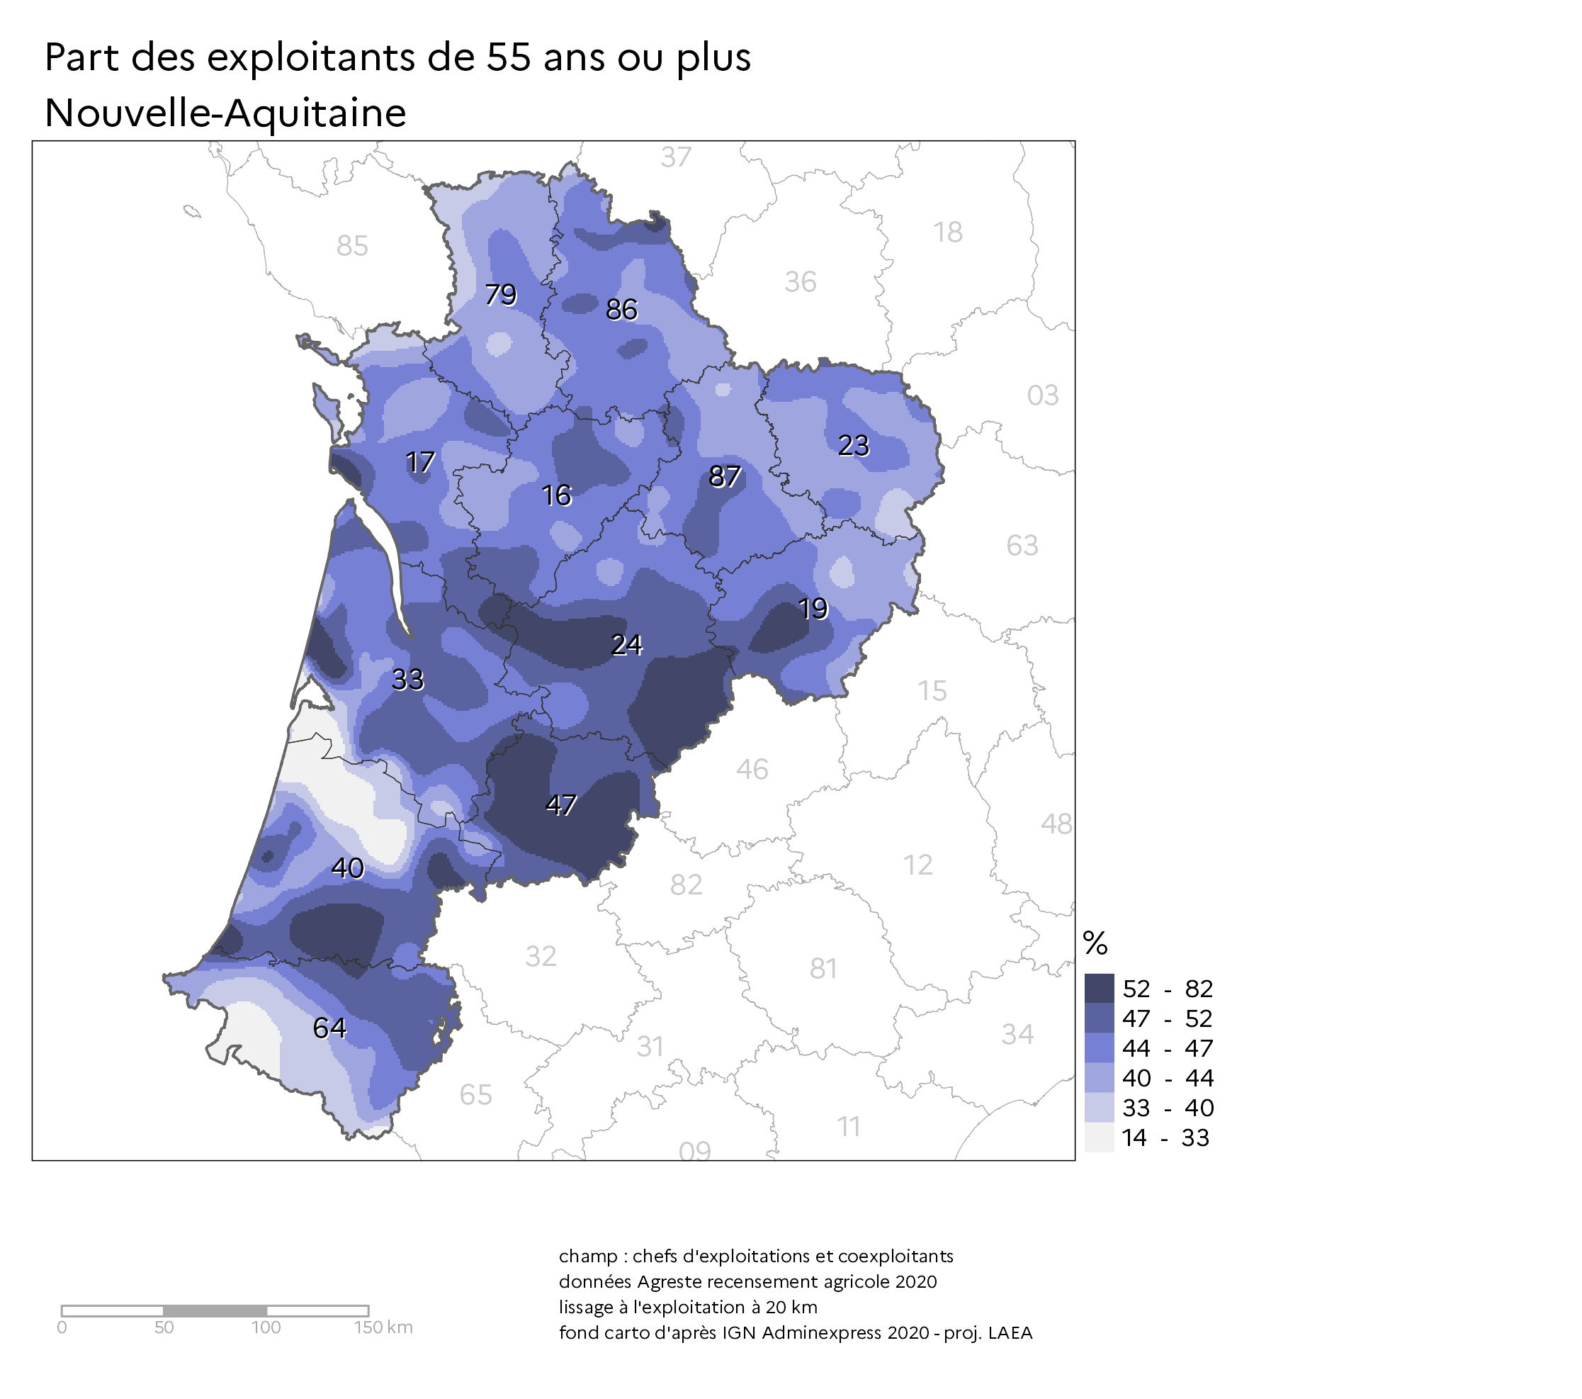

Source : Agreste – Recensement agricole 2020, données définitives
Fond cartographique IGN

graphique 1
 |  |  |  | Direction Régionale de l'Alimentation, de l'Agriculture et de la Forêt Nouvelle-Aquitaine
 |  |  |  | Service régional de l'information statistique, économique et territoriale (SRISET)
 |  |  |  | 22 rue des Pénitents Blancs CS 13916 87039 LIMOGES cedex 1
 |  |  |  | Contact : 05 87 79 84 59 - Courriel : sriset.draaf-nouvelle-aquitaine@agriculture.gouv.fr

Graphique 1 :
 | Pyramide des âges des chefs et coexploitants de Nouvelle-Aquitaine

 |  |  |  | HOMME | FEMME | HOMME | FEMME
 | Classe Prog R | Classe Type1 | Classe Type2 | 2010 | 2010 | 2020 | 2020
 | [15,25) | Moins de 25 ans | Moins de 25 ans | 931 | 126 | 1,043 | 169
 | [25,30) | 25 à 29 ans | [25-30 ans) | 2,790 | 492 | 2,125 | 487
 | [30,35) | 30 à 34 ans | [30-35 ans) | 4,300 | 957 | 3,454 | 912
 | [35,40) | 35 à 39 ans | [35-40 ans) | 6,382 | 1,789 | 4,811 | 1,369
 | [40,45) | 40 à 44 ans | [40-45 ans) | 8,784 | 2,854 | 5,564 | 1,751
 | [45,50) | 45 à 49 ans | [45-50 ans) | 11,391 | 3,880 | 6,853 | 2,216
 | [50,55) | 50 à 54 ans | [50-55 ans) | 11,879 | 4,374 | 8,775 | 2,867
 | [55,60) | 55 à 59 ans | [55-60 ans) | 11,044 | 5,244 | 10,199 | 3,874
 | [60,65) | 60 à 64 ans | [60-65 ans) | 6,291 | 3,859 | 6,865 | 3,227
 | [65,70) | 65 à 69 ans | [65-70 ans) | 2,608 | 1,725 | 3,491 | 1,803
 | [70,75) | 70 à 74 ans | [70-75 ans) | 1,998 | 1,453 | 2,478 | 1,319
 | [75,80) | 75 à 79 ans | [75-80 ans) | 1,646 | 1,167 | 963 | 598
 | [80,115) | 80 ans et plus | 80 ans ou plus | 1,294 | 858 | 855 | 851
 |  |  | Champ : Hors structures gérant des pacages collectifs
 |  |  | Source : Agreste - Recensements agricoles

 | Source : Agreste – Recensements agricoles 2010 et 2020

graphique 2
 |  | Direction Régionale de l'Alimentation, de l'Agriculture et de la Forêt Nouvelle-Aquitaine
 |  | Service régional de l'information statistique, économique et territoriale (SRISET)
 |  | 22 rue des Pénitents Blancs CS 13916 87039 LIMOGES cedex 1
 |  | Contact : 05 87 79 84 59 - Courriel : sriset.draaf-nouvelle-aquitaine@agriculture.gouv.fr

Graphique 2
Part des responsables d’exploitations selon leur âge, par spécialisation

NOUVELLE-AQUITAINE | Exploitations avec au moins un exploitant de 55 ans ou plus | Tous exploitants de moins de 40 ans | Autres
Ensemble des exploitations | 33,640 | 8,269 | 22,291 | 52% | 13% | 35%
Maraîchage ou horticulture | 1,011 | 499 | 916 | 42% | 21% | 38%
Porcins, volailles | 1,333 | 501 | 1,249 | 43% | 16% | 41%
Ovins, caprins, autres herbivores | 3,507 | 1,100 | 2,581 | 49% | 15% | 36%
Viticulture | 5,334 | 1,277 | 3,842 | 51% | 12% | 37%
Bovins viande | 5,111 | 1,178 | 3,669 | 51% | 12% | 37%
Polyculture, polyélevage | 3,779 | 957 | 2,620 | 51% | 13% | 36%
Bovins lait | 737 | 115 | 563 | 52% | 8% | 40%
Bovins mixte | 363 | 80 | 244 | 53% | 12% | 36%
Cultures fruitières | 1,620 | 337 | 895 | 57% | 12% | 31%
Grandes cultures | 10,454 | 2,204 | 5,616 | 57% | 12% | 31%

Source : Agreste – Recensement agricole 2020, données définitives

graphique 3
 |  | Direction Régionale de l'Alimentation, de l'Agriculture et de la Forêt Nouvelle-Aquitaine
 |  | Service régional de l'information statistique, économique et territoriale (SRISET)
 |  | 22 rue des Pénitents Blancs CS 13916 87039 LIMOGES cedex 1
 |  | Contact : 05 87 79 84 59 - Courriel : sriset.draaf-nouvelle-aquitaine@agriculture.gouv.fr

Graphique 3
Devenir envisagé dans 3 ans, selon la taille économique des exploitations

(question posée en 2020)

 |  | micros | petites | moyennes | grandes | Ensemble
90 | Ne sait pas | 4,072 | 1,275 | 831 | 560 | 6,738
00 | Pas de départ envisagé dans l'immédiat | 3,527 | 1,275 | 805 | 735 | 6,342
11 | Reprise de l'exploitation par un membre de la famille des exploitants | 1,016 | 749 | 745 | 744 | 3,254
12 | Reprise de l'exploitation par un tiers non membre de la famille des exploitants | 488 | 293 | 201 | 116 | 1,098
20 | Disparition de l'exploitation au profit de l'agrandissement d'une ou plusieurs autres exploitations | 600 | 315 | 159 | 84 | 1,158
30 | Disparition des terres de l'exploitation au profit d'un usage non agricole | 180 | 50 | 17 | 6 | 253
Total |  | 9,883 | 3,957 | 2,758 | 2,245 | 18,843

 |  | micros | petites | moyennes | grandes | Ensemble
90 | Ne sait pas | 41% | 32% | 30% | 25% | 36%
00 | Pas de départ envisagé dans l'immédiat | 36% | 32% | 29% | 33% | 34%
11 | Reprise de l'exploitation par un membre de la famille des exploitants | 10% | 19% | 27% | 33% | 17%
12 | Reprise de l'exploitation par un tiers non membre de la famille des exploitants | 5% | 7% | 7% | 5% | 6%
20 | Disparition de l'exploitation au profit de l'agrandissement d'une ou plusieurs autres exploitations | 6% | 8% | 6% | 4% | 6%
30 | Disparition des terres de l'exploitation au profit d'un usage non agricole | 2% | 1% | 1% | 0% | 1%
 | * exploitations avec au moins un exploitant ayant plus de 60 ans

Source : Agreste – Recensement agricole 2020, données définitives

